OKŁADKA
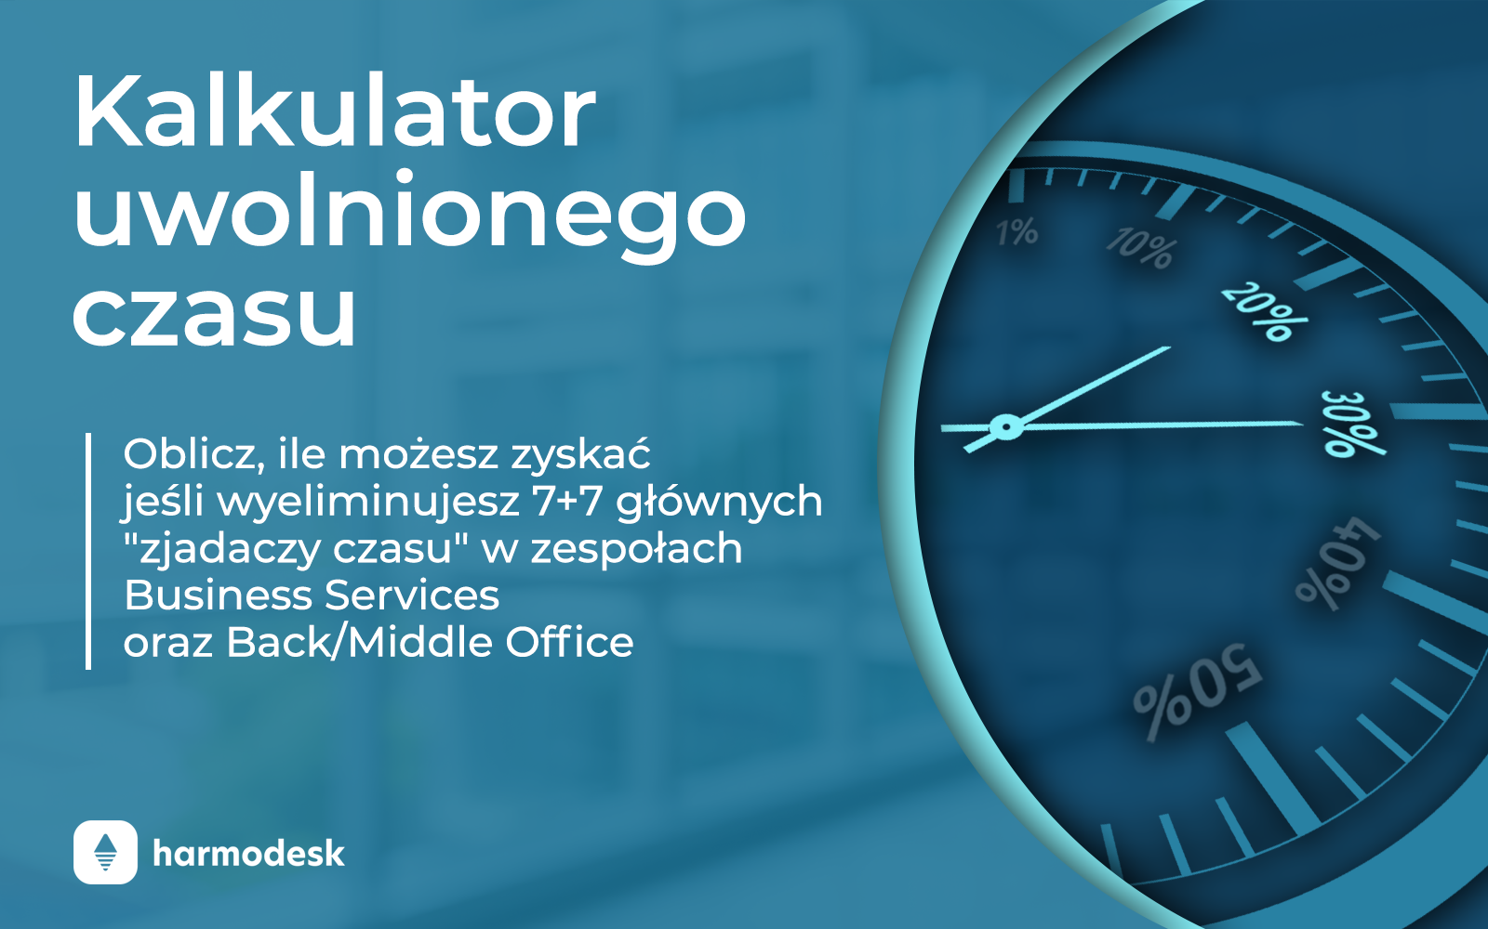

Kalkulator uwolnionego czasu
Oblicz, ile możesz zyskać jeśli wyeliminujesz 7+7 głównych "zjadaczy czasu" w zespołach Business Services oraz Back/Middle Office

